KAPAK
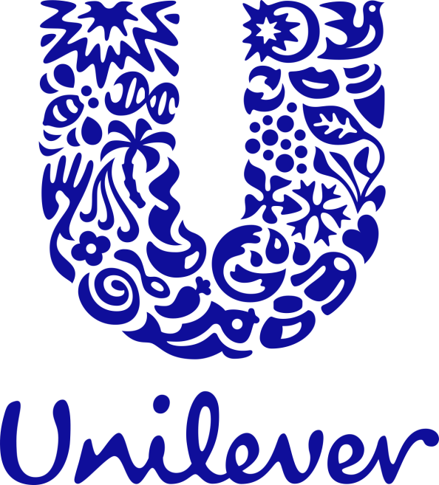


UNILEVER ADA BÖLGE SPM INDIRECT
HAZİRAN 2023 FİYAT LİSTESİ

